关系图
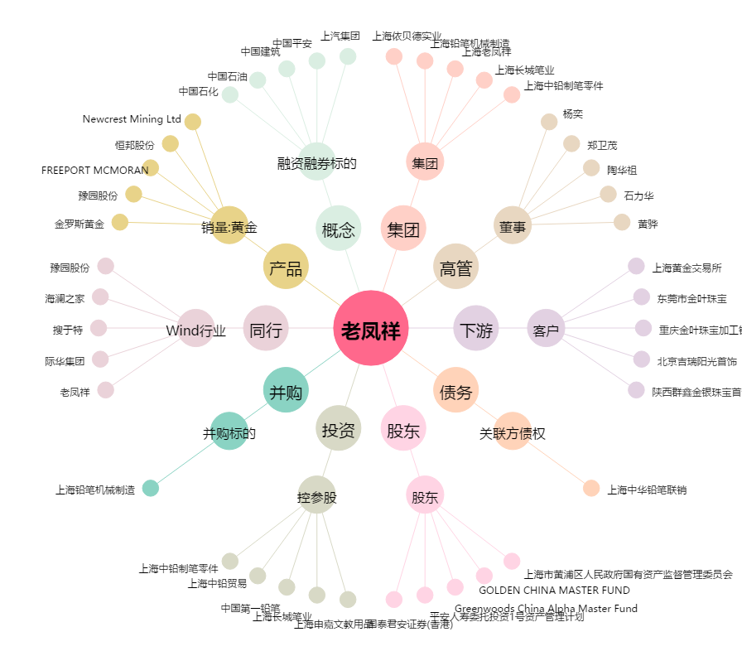
老凤祥[600612.SH] - 关系概览图

